Graphique 1
Graphique 1 : Décomposition de la variation de l’EBE des branches marchandes pendant la première et deuxième vagues, et le cumul des deux vagues

Accueil

 | Première vague (Graphique 1A) |  |  |  |  | Deuxième vague (Graphique 1B) |  |  |  |  | T2-2020 T1-2021 (Graphique 1C)
 | Avec dispositifs (Md€) | Avec dispositifs (%) | Sans dispositifs (Md€) | Sans dispositifs (%) | Correction bascule CICE (%) | Avec dispositifs (Md€) | Avec dispositifs (%) | Sans dispositifs (Md€) | Sans dispositifs (%) | Correction bascule CICE (%) | Avec dispositifs (Md€) | Avec dispositifs (%) | Sans dispositifs (Md€) | Sans dispositifs (%) | Correction bascule CICE (%)
Δ Valeur ajoutée | -89.4 | -10.5% | -89.37 | -10.5% |  | -33.59 | -3.95% | -33.6 | -3.9% |  | -123.0 | -7.2% | -123.0 | -7%
Δ Rémunérations | -43.4 | -9.7% | -12.39 | -2.8% |  | -12.33 | -2.77% | 3.4 | 0.8% |  | -55.7 | -6.7% | -9.0 | -1%
Δ Impôt sur la prod. net des subventions | -1.5 | -4.9% | 4.21 | 14.1% |  | -18.57 | -62.11% | -0.9 | -3.1% |  | -20.0 | -33% | 3.3 | 6%
Δ EBE | -45.5 | -12.1% | -82.10 | -21.9% | 2.46% | -0.07 | -0.71% | -36.0 | -9.6% | 2.463% | -45.5 | -6% | -118.1 | -16% | 2.46%

Graphique 1A
 | Avec dispositifs (Md€) | Sans dispositifs (Md€) | Sans dispositifs (%) | Avec dispositifs (%) | Correction bascule CICE (%)
Δ Valeur ajoutée | -89.366 | -89.366 | -0.10502008362 | -0.10502008362
Δ Rémunérations | -43.363 | -12.391972851 | -0.027814939679 | -0.09733230082
Δ Impôt sur la prod. net des subventions | -1.451 | 4.211387145 | 0.14082551898 | -0.048520314329
Δ EBE | -45.467 | -82.100414294 | -0.21862952281 | -0.12107647201 | 0.024632312801
 | Avec dispositifs (Md€) | Sans dispositifs (Md€) | Sans dispositifs (%) | Avec dispositifs (%) | Correction bascule CICE (%)
Δ Valeur ajoutée | -33.585 | -33.585 | -0.039468024848 | -0.039468024848
Δ Rémunérations | -12.328 | 3.3631743555 | 0.0075242787176 | -0.027696026672
Δ Impôt sur la prod. net des subventions | -18.573 | -0.91346511156 | -0.030545564673 | -0.62106671125
Δ EBE | -0.072556157685 | -36.031709244 | -0.095950738687 | -0.0071393762832 | 0.024632312801
 | Avec dispositifs (Md€) | Sans dispositifs (Md€) | Sans dispositifs (%) | Avec dispositifs (%) | Correction bascule CICE (%)
Δ Valeur ajoutée | -122.951 | -122.951 | -0.072244054236 | -0.072244054236
Δ Rémunérations | -55.691 | -9.0287984956 | -0.014812476132 | -0.067181309397
Δ Impôt sur la prod. net des subventions | -20.024 | 3.2979220334 | 0.055139977152 | -0.33479351279
Δ EBE | -45.539556158 | -118.13212354 | -0.15729013075 | -0.064107924148 | 0.024632312801

Graphique 2 et 3
Graphique 2 et 3 : Contribution des dispositifs de soutien à l’évolution de l’EBE pendant la première et deuxième vague (en % et en md€)
Accueil

Cumul Première et Deuxième Vagues (en %)
 | B1_AZ | B1_DE | B1_C1 | B1_C3 | B1_C4 | B1_C5 | B1_FZ | B1_GZ | B1_HZ | B1_IZ | B1_JZ | B1_KZ | B1_LZ | B1_MN | B1_OQ | B1_RU | Total Marchand
EBE avec dispositifs | 14.3% | -1.1% | -1.5% | -11.5% | -53.8% | -11.9% | -31.2% | -0.1% | -29.1% | -30.2% | 6.9% | -30.5% | -0.3% | -3.1% | 4.9% | 21.9% | -6.4%
Part compensée AP | -0.4% | -2.2% | -9.0% | -1.1% | -23.1% | -0.2% | -8.3% | -7.5% | -15.7% | -62.6% | -2.7% | -6.4% | -0.5% | -1.2% | -1.0% | -30.0% | -6.2%
Part compensée FS | -1.9% | -0.5% | -0.1% | 0.0% | -2.1% | 0.0% | -1.9% | -3.9% | -4.5% | -36.6% | -1.0% | -0.7% | -0.2% | -2.4% | -1.1% | -13.9% | -3.1%
EBE sans dispositif | 12.0% | -3.8% | -10.5% | -12.6% | -79.0% | -12.1% | -41.4% | -11.5% | -49.4% | -129.4% | 3.3% | -37.6% | -1.0% | -6.7% | 2.8% | -22.0% | -15.7%
Correction bascule CICE | 0.5% | 1.4% | 3.8% | 3.9% | 2.7% | 4.0% | 3.6% | 4.6% | 4.9% | 4.6% | 1.7% | 5.4% | 0.1% | 3.5% | 0.7% | 2.1% | 2.5%

Cumul Première et Deuxième Vagues (en Md€)
 | Agriculture | Energie, eau, déchets | Industries agro-alimentaires | Biens d'équipement | Matériels de transport | Autres branches industrielles | Construction | Commerce | Transport | Hébergement-restauration | Information-communication | Services financiers | Services immobiliers | Services aux entreprises | Services non marchands | Services aux ménages
 | B1_AZ | B1_DE | B1_C1 | B1_C3 | B1_C4 | B1_C5 | B1_FZ | B1_GZ | B1_HZ | B1_IZ | B1_JZ | B1_KZ | B1_LZ | B1_MN | B1_OQ | B1_RU | Total Marchand
EBE avec dispositifs | 4.37 | -0.36 | -0.27 | -1.40 | -8.91 | -5.18 | -14.64 | -0.05 | -10.32 | -6.99 | 3.31 | -5.77 | -0.71 | -2.89 | 5.46 | 4.07 | -48.15
Part compensée AP | -0.12 | -0.75 | -1.67 | -0.13 | -3.83 | -0.08 | -3.89 | -5.78 | -5.59 | -14.50 | -1.28 | -1.21 | -1.17 | -1.10 | -1.14 | -5.58 | -46.66
Part compensée FS | -0.57 | -0.17 | -0.02 | -0.00 | -0.35 | -0.02 | -0.87 | -2.97 | -1.60 | -8.48 | -0.47 | -0.13 | -0.37 | -2.25 | -1.25 | -2.59 | -23.32
EBE sans dispositif | 3.67 | -1.28 | -1.95 | -1.54 | -13.09 | -5.28 | -19.40 | -8.79 | -17.51 | -29.98 | 1.55 | -7.11 | -2.24 | -6.25 | 3.06 | -4.10 | -118.13
Correction bascule CICE | 0.14 | 0.46 | 0.71 | 0.48 | 0.44 | 1.73 | 1.70 | 3.50 | 1.74 | 1.06 | 0.80 | 1.01 | 0.18 | 3.33 | 0.83 | 0.39 | 18.50

 | EBE avec dispositifs | Part compensée AP | Part compensée FS | EBE sans dispositif | Correction bascule CICE
Agriculture | 0.14312877 | -0.0040085584199 | -0.018645816975 | 0.1204743946 | 0.0046092315762
Energie, eau, déchets | -0.010691375624 | -0.022241718008 | -0.0050361934545 | -0.037969287086 | 0.013625564267
Industries agro-alimentaires | -0.014524838013 | -0.089908915304 | -0.00081317354212 | -0.10524692686 | 0.038358531317
Biens d'équipement | -0.11513211882 | -0.010745587829 | -0.00029034490399 | -0.12616805156 | 0.039167897587
Matériels de transport | -0.53796016898 | -0.23114870657 | -0.021145494387 | -0.79025436994 | 0.026683765842
Autres branches industrielles | -0.11850478414 | -0.0018565814041 | -0.00045433569107 | -0.12081570124 | 0.039637412443
Construction | -0.31248398941 | -0.082980736817 | -0.018569131244 | -0.41403385747 | 0.036293869012
Commerce | -0.00067710096617 | -0.075212527146 | -0.038625878682 | -0.11451550679 | 0.045600796896
Transport | -0.29103467719 | -0.15748082101 | -0.045084756844 | -0.49360025504 | 0.048975190302
Hébergement-restauration | -0.30175241713 | -0.62590325412 | -0.36621694486 | -1.2938726161 | 0.045675069061
Information-communication | 0.069232058318 | -0.026800060149 | -0.0098911543634 | 0.032540843806 | 0.016663873644
Services financiers | -0.30545858458 | -0.06376853527 | -0.006646857029 | -0.37587397688 | 0.053525335872
Services immobiliers | -0.0030273270709 | -0.0049906539261 | -0.0015612464097 | -0.0095792274066 | 0.00078202391119
Services aux entreprises | -0.030851562833 | -0.011763617205 | -0.023969877145 | -0.066585057183 | 0.035479830284
Services aux ménages | 0.21872985171 | -0.29960963233 | -0.13917121104 | -0.22005099167 | 0.021171824629
 | EBE avec dispositifs | Part compensée AP | Part compensée FS | EBE sans dispositif | Correction bascule CICE
Agriculture | 4.366 | -0.12227706604 | -0.568772001 | 3.674950933 | 0.1406
Energie, eau, déchets | -0.36 | -0.74892312876 | -0.169578706 | -1.2785018348 | 0.4588
Industries agro-alimentaires | -0.269 | -1.6651131114 | -0.015059974 | -1.9491730854 | 0.7104
Biens d'équipement | -1.403 | -0.13094573329 | -0.003538143 | -1.5374838763 | 0.4773
Matériels de transport | -8.914 | -3.8301340679 | -0.350380842 | -13.09451491 | 0.44215
Autres branches industrielles | -5.177 | -0.081106615221 | -0.019848109 | -5.2779547242 | 1.7316
Construction | -14.638 | -3.8871496354 | -0.869852384 | -19.395002019 | 1.70015
Commerce | -0.052 | -5.7761716598 | -2.966390231 | -8.7945618908 | 3.50205
Transport | -10.323 | -5.5858447211 | -1.5991563253 | -17.508001046 | 1.73715
Hébergement-restauration | -6.991 | -14.500926591 | -8.4845141785 | -29.97644077 | 1.0582
Information-communication | 3.305 | -1.2793812714 | -0.472183927 | 1.5534348016 | 0.7955
Services financiers | -5.775 | -1.2056079278 | -0.12566547899 | -7.1062734068 | 1.01195
Services immobiliers | -0.709 | -1.1688111495 | -0.36564390915 | -2.2434550586 | 0.18315
Services aux entreprises | -2.894 | -1.1034743483 | -2.2484703557 | -6.245944704 | 3.32815
Services aux ménages | 4.071 | -5.576334477 | -2.5902545799 | -4.0955890569 | 0.39405

 | EBE avec dispositifs | Part compensée AP | Part compensée FS | EBE sans dispositif | Correction bascule CICE
Agriculture | 4.366 | -0.12227706604 | -0.568772001 | 3.674950933 | 0.1406
Energie, eau, déchets | -0.36 | -0.74892312876 | -0.169578706 | -1.2785018348 | 0.4588
Industries agro-alimentaires | -0.269 | -1.6651131114 | -0.015059974 | -1.9491730854 | 0.7104
Biens d'équipement | -1.403 | -0.13094573329 | -0.003538143 | -1.5374838763 | 0.4773
Matériels de transport | -8.914 | -3.8301340679 | -0.350380842 | -13.09451491 | 0.44215
Autres branches industrielles | -5.177 | -0.081106615221 | -0.019848109 | -5.2779547242 | 1.7316
Construction | -14.638 | -3.8871496354 | -0.869852384 | -19.395002019 | 1.70015
Commerce | -0.052 | -5.7761716598 | -2.966390231 | -8.7945618908 | 3.50205
Transport | -10.323 | -5.5858447211 | -1.5991563253 | -17.508001046 | 1.73715
Hébergement-restauration | -6.991 | -14.500926591 | -8.4845141785 | -29.97644077 | 1.0582
Information-communication | 3.305 | -1.2793812714 | -0.472183927 | 1.5534348016 | 0.7955
Services financiers | -5.775 | -1.2056079278 | -0.12566547899 | -7.1062734068 | 1.01195
Services immobiliers | -0.709 | -1.1688111495 | -0.36564390915 | -2.2434550586 | 0.18315
Services aux entreprises | -2.894 | -1.1034743483 | -2.2484703557 | -6.245944704 | 3.32815
Services aux ménages | 4.071 | -5.576334477 | -2.5902545799 | -4.0955890569 | 0.39405

Graphique 4
Graphique 4 : Comparaison entre la baisse de l’EBE entre 2020 et 2019 et les montants de PGE reçus
Accueil
Impacts des dispositifsde Trésorerie
 | Agriculture | Energie, eau, déchets | Industries agro-alimentaires | Biens d'équipement | Matériels de transport | Autres branches industrielles | Construction | Commerce | Transport | Hébergement-restauration | Information-communication | Services financiers | Services immobiliers | Services aux entreprises | Services non marchands | Services aux ménages
Baisse d'EBE (Md€) | -4.4 | 0.4 | 0.3 | 1.4 | 8.9 | 5.2 | 14.6 | 0.1 | 10.3 | 7.0 | -3.3 | 5.8 | 0.7 | 2.9 | -5.5 | -4.1
PGE (Md€) | 1.5434347882 | 2.9458241143 | 2.9460425254 | 6.2715388774 | 10.642069141 | 0.89797318514 | 11.818138447 | 31.949094895 | 9.5885861101 | 11.156355329 | 5.2894272855 | 4.6009665424 | 1.7975410865 | 20.082329781 | 3.9498136951 | 3.3238893754
RCS (Md€) | 0.05620780171 | 0.28105789755 | 0.19882275479 | 0.10569880909 | 1.0294998807 | 0.07820734455 | 1.7661068125 | 2.2490723951 | 1.4900569292 | 1.0989007141 | 0.74852150632 | 0.4618884609 | 0.43460091427 | 4.6553120451 | 0.92998630227 | 0.63708794201

 | Baisse d'EBE (Md€) | PGE (Md€) | RCS (Md€)
Agriculture | -4.366 | 1.5434347882 | 0.05620780171
Energie, eau, déchets | 0.36 | 2.9458241143 | 0.28105789755
Industries agro-alimentaires | 0.269 | 2.9460425254 | 0.19882275479
Biens d'équipement | 1.403 | 6.2715388774 | 0.10569880909
Matériels de transport | 8.914 | 10.642069141 | 1.0294998807
Autres branches industrielles | 5.177 | 0.89797318514 | 0.07820734455
Construction | 14.638 | 11.818138447 | 1.7661068125
Commerce | 0.052 | 31.949094895 | 2.2490723951
Transport | 10.323 | 9.5885861101 | 1.4900569292
Hébergement-restauration | 6.991 | 11.156355329 | 1.0989007141
Information-communication | -3.305 | 5.2894272855 | 0.74852150632
Services financiers | 5.775 | 4.6009665424 | 0.4618884609
Services immobiliers | 0.709 | 1.7975410865 | 0.43460091427
Services aux entreprises | 2.894 | 20.082329781 | 4.6553120451
Services aux ménages | -4.071 | 3.3238893754 | 0.63708794201

Graphique 13
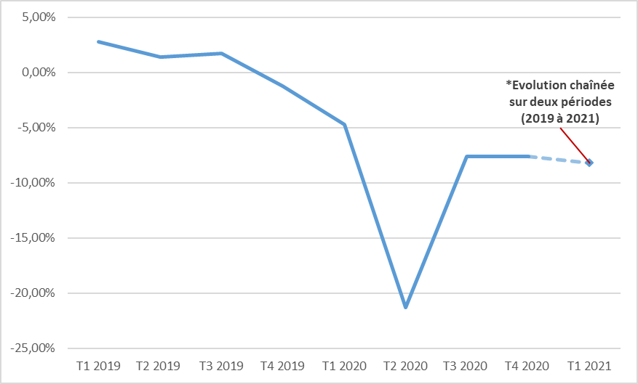
Graphique 13 – Evolution du chiffre d’affaires agrégé (base TVA) en glissement annuel, tous secteurs
Accueil
 | Période | Taux d'évolution trimestriel du CA
 | T1 2019 | 2.8%
 | T2 2019 | 1.4%
 | T3 2019 | 1.7%
 | T4 2019 | -1.2%
 | T1 2020 | -4.7%
 | T2 2020 | -21.3%
 | T3 2020 | -7.6%
 | T4 2020 | -7.6%
 | T1 2021 | -8.2% | *Evolution chaînée sur deux périodes (2019 à 2021)

Graphique 14
Graphique 14 - Part des entreprises, de l’emploi et du chiffre d’affaires, selon la tranche de variation du chiffre d’affaires
Accueil
 | Glissement annuel du CA T2 2020
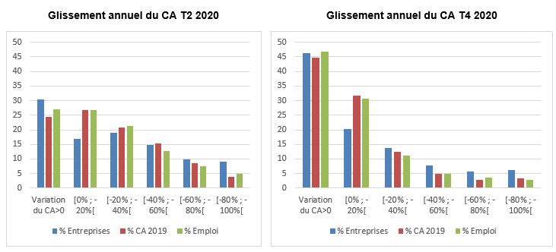
 |  | Tous secteurs
 |  | Entreprises | CA 2019 | Emploi
 | Variation du CA>0 | 30.4 | 24.43 | 26.98
 | [0% ; -20%[ | 16.85 | 26.88 | 26.83
 | [-20% ; -40%[ | 19.09 | 20.9 | 21.27
 | [-40% ; -60%[ | 14.82 | 15.33 | 12.7
 | [-60% ; -80%[ | 9.82 | 8.46 | 7.4
 | [-80% ; -100%[ | 9.02 | 4.01 | 4.83

 | Glissement annuel du CA T4 2020
 |  | Tous secteurs
 |  | Entreprises | CA 2019 | Emploi
 | Variation du CA>0 | 46.33 | 44.8 | 46.83
 | [0% ; -20%[ | 20.26 | 31.68 | 30.68
 | [-20% ; -40%[ | 13.73 | 12.41 | 11.2
 | [-40% ; -60%[ | 7.88 | 4.92 | 4.88
 | [-60% ; -80%[ | 5.59 | 2.85 | 3.57
 | [-80% ; -100%[ | 6.2 | 3.34 | 2.84

Graphique 15
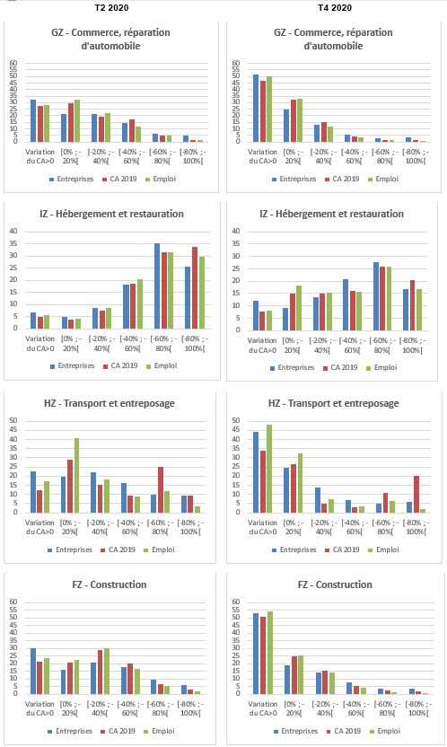
Graphique 15 - Part des entreprises, de l’emploi et du chiffre d’affaires, selon la tranche de variation du chiffre d’affaires
Accueil
 | Glissement annuel du CA T2 2020
 |  | FZ - CONSTRUCTION |  |  | GZ - COMMERCE ; RÉPARATION D'AUTOMOBILES ET DE MOTOCYCLES |  |  | HZ - TRANSPORTS ET ENTREPOSAGE |  |  | IZ - HÉBERGEMENT ET RESTAURATION
 |  | Entreprises | CA 2019 | Emploi | Entreprises | CA 2019 | Emploi | Entreprises | CA 2019 | Emploi | Entreprises | CA 2019 | Emploi
 | Variation du CA>0 | 30.06 | 21.09 | 23.71 | 32.03 | 27.78 | 27.9 | 22.72 | 12.08 | 17.23 | 6.81 | 4.81 | 5.49
 | [0% ; -20%[ | 16.18 | 20.71 | 22.52 | 21.29 | 29.6 | 32.44 | 19.73 | 28.94 | 40.53 | 5.06 | 3.76 | 4.14
 | [-20% ; -40%[ | 20.71 | 28.91 | 29.85 | 21.29 | 19.35 | 21.88 | 22.12 | 15.09 | 18.12 | 8.7 | 7.46 | 8.58
 | [-40% ; -60%[ | 17.56 | 20.07 | 16.57 | 14.59 | 16.99 | 11.52 | 16.39 | 9.53 | 9.08 | 18.35 | 18.55 | 20.48
 | [-60% ; -80%[ | 9.46 | 6.24 | 5.58 | 6.23 | 4.7 | 4.89 | 9.79 | 24.99 | 11.64 | 35.36 | 31.53 | 31.49
 | [-80% ; -100%[ | 6.03 | 2.97 | 1.76 | 4.57 | 1.58 | 1.37 | 9.25 | 9.38 | 3.4 | 25.72 | 33.89 | 29.82

 | Glissement annuel du CA T4 2020
 |  | FZ - CONSTRUCTION |  |  | GZ - COMMERCE ; RÉPARATION D'AUTOMOBILES ET DE MOTOCYCLES |  |  | HZ - TRANSPORTS ET ENTREPOSAGE |  |  | IZ - HÉBERGEMENT ET RESTAURATION
 |  | Entreprises | CA 2019 | Emploi | Entreprises | CA 2019 | Emploi | Entreprises | CA 2019 | Emploi | Entreprises | CA 2019 | Emploi
 | Variation du CA>0 | 52.76 | 50.93 | 53.95 | 51.33 | 46.62 | 50.14 | 44.06 | 34.01 | 48.22 | 11.93 | 7.67 | 8.12
 | [0% ; -20%[ | 18.7 | 24.65 | 25.49 | 24.57 | 32.19 | 32.86 | 24.77 | 26.76 | 32.43 | 9.23 | 15.08 | 18.37
 | [-20% ; -40%[ | 14.28 | 15.11 | 13.94 | 12.85 | 14.91 | 11.4 | 13.57 | 5.06 | 7.34 | 13.47 | 14.95 | 15.19
 | [-40% ; -60%[ | 7.58 | 5.49 | 4.41 | 5.44 | 3.82 | 3.28 | 7.08 | 2.94 | 3.49 | 20.94 | 15.89 | 15.53
 | [-60% ; -80%[ | 3.32 | 2.15 | 1.38 | 2.66 | 1.33 | 1.34 | 4.7 | 10.93 | 6.35 | 27.78 | 26.05 | 26.02
 | [-80% ; -100%[ | 3.36 | 1.66 | 0.83 | 3.15 | 1.13 | 0.98 | 5.81 | 20.3 | 2.17 | 16.66 | 20.37 | 16.78

Graphique 16
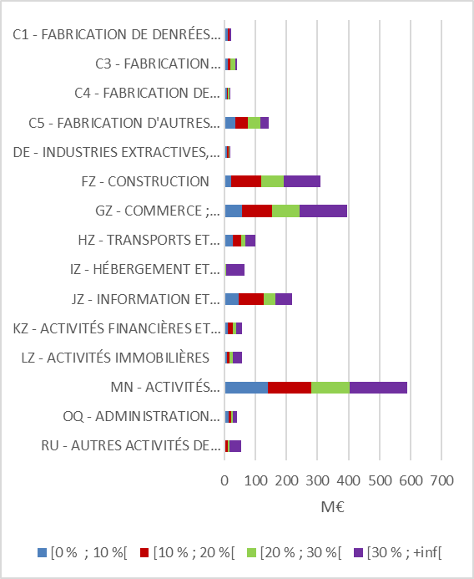
Graphique 16 - Montant des subventions selon l’intensité du taux de recours pour des entreprises affichant une hausse de chiffre d’affaires
Accueil
 | Subvention cumulée (mars 2020 - septembre 2020) Glissement annuel du CA T2 2020
 |  | Montant subventions en M€
 |  | [0 % ; 10 %[ | [10 % ; 20 %[ | [20 % ; 30 %[ | [30 % ; +inf[
 | RU - AUTRES ACTIVITÉS DE SERVICES | 3 | 8 | 5 | 38
 | OQ - ADMINISTRATION PUBLIQUE, ENSEIGNEMENT, SANTÉ HUMAINE ET ACTION SOCIALE | 14 | 8 | 4 | 16
 | MN - ACTIVITÉS SCIENTIFIQUES ET TECHNIQUES ; SERVICES ADMINISTRATIFS ET DE SOUTIEN | 140 | 140 | 124 | 185
 | LZ - ACTIVITÉS IMMOBILIÈRES | 8 | 9 | 11 | 31
 | KZ - ACTIVITÉS FINANCIÈRES ET D'ASSURANCE | 10 | 18 | 10 | 17
 | JZ - INFORMATION ET COMMUNICATION | 48 | 79 | 36 | 56
 | IZ - HÉBERGEMENT ET RESTAURATION | 2 | 2 | 2 | 58
 | HZ - TRANSPORTS ET ENTREPOSAGE | 27 | 28 | 13 | 31
 | GZ - COMMERCE ; RÉPARATION D'AUTOMOBILES ET DE MOTOCYCLES | 57 | 98 | 86 | 155
 | FZ - CONSTRUCTION | 23 | 95 | 73 | 119
 | DE - INDUSTRIES EXTRACTIVES, ENERGIE, EAU, GESTION DES DECHETS ET DEPOLLUTION | 8 | 6 | 2 | 2
 | C5 - FABRICATION D'AUTRES PRODUITS INDUSTRIELS | 37 | 39 | 39 | 29
 | C4 - FABRICATION DE MATÉRIELS DE TRANSPORT | 8 | 3 | 6 | 1
 | C3 - FABRICATION D'EQUIPEMENTS ELECTRIQUES, ELECTRONIQUES, INFORMATIQUES ; FABRICATION DE MACHINES | 12 | 9 | 14 | 6
 | C1 - FABRICATION DE DENRÉES ALIMENTAIRES, DE BOISSONS ET DE PRODUITS A BASE DE TABAC | 12 | 4 | 2 | 5

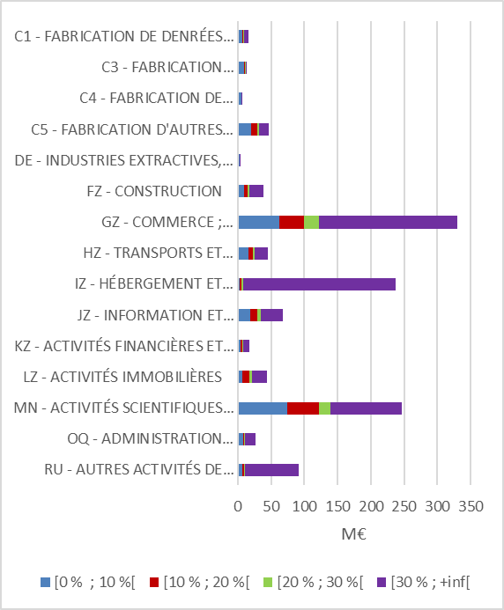
 | Subvention cumulée (octobre 2020 – mars 2021) Glissement annuel du CA T4 2020
 |  | Montant subventions en M€
 |  | [0 % ; 10 %[ | [10 % ; 20 %[ | [20 % ; 30 %[ | [30 % ; +inf[
 | RU - AUTRES ACTIVITÉS DE SERVICES | 6 | 3 | 2 | 81
 | OQ - ADMINISTRATION PUBLIQUE, ENSEIGNEMENT, SANTÉ HUMAINE ET ACTION SOCIALE | 8 | 2 | 1 | 15
 | MN - ACTIVITÉS SCIENTIFIQUES ET TECHNIQUES ; SERVICES ADMINISTRATIFS ET DE SOUTIEN | 75 | 47 | 18 | 107
 | LZ - ACTIVITÉS IMMOBILIÈRES | 7 | 11 | 4 | 23
 | KZ - ACTIVITÉS FINANCIÈRES ET D'ASSURANCE | 4 | 2 | 2 | 9
 | JZ - INFORMATION ET COMMUNICATION | 19 | 11 | 5 | 32
 | IZ - HÉBERGEMENT ET RESTAURATION | 3 | 2 | 3 | 228
 | HZ - TRANSPORTS ET ENTREPOSAGE | 17 | 6 | 3 | 19
 | GZ - COMMERCE ; RÉPARATION D'AUTOMOBILES ET DE MOTOCYCLES | 63 | 36 | 23 | 208
 | FZ - CONSTRUCTION | 9 | 5 | 3 | 21
 | DE - INDUSTRIES EXTRACTIVES, ENERGIE, EAU, GESTION DES DECHETS ET DEPOLLUTION | 2 | 1 | 0 | 1
 | C5 - FABRICATION D'AUTRES PRODUITS INDUSTRIELS | 20 | 10 | 3 | 14
 | C4 - FABRICATION DE MATÉRIELS DE TRANSPORT | 5 | 0 | 0 | 0
 | C3 - FABRICATION D'EQUIPEMENTS ELECTRIQUES, ELECTRONIQUES, INFORMATIQUES ; FABRICATION DE MACHINES | 9 | 2 | 1 | 1
 | C1 - FABRICATION DE DENRÉES ALIMENTAIRES, DE BOISSONS ET DE PRODUITS A BASE DE TABAC | 7 | 2 | 1 | 6

Graphique 17
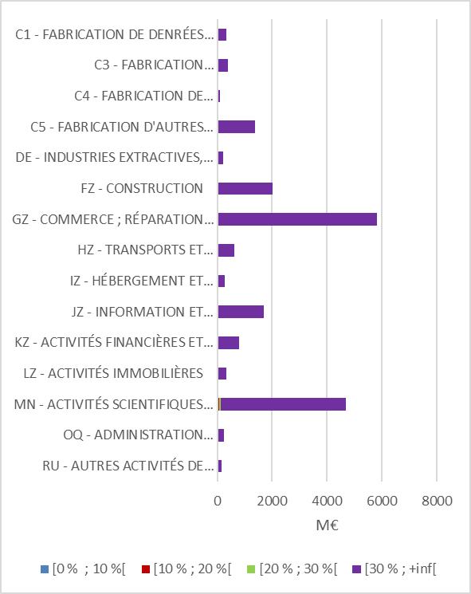
Graphique 17 - Montant des mesures de trésorerie en pourcentage de la masse salariale des entreprises affichant une hausse de chiffre d’affaires
Accueil
 | Trésorerie cumulée (mars 2020 - septembre 2020) Glissement annuel du CA T2 2020
 |  | Montant total trésorerie en M€
 |  | [0 % ; 10 %[ | [10 % ; 20 %[ | [20 % ; 30 %[ | [30 % ; +inf[
 | RU - AUTRES ACTIVITÉS DE SERVICES | 1 | 2 | 4 | 151
 | OQ - ADMINISTRATION PUBLIQUE, ENSEIGNEMENT, SANTÉ HUMAINE ET ACTION SOCIALE | 2 | 6 | 9 | 237
 | MN - ACTIVITÉS SCIENTIFIQUES ET TECHNIQUES ; SERVICES ADMINISTRATIFS ET DE SOUTIEN | 7 | 52 | 65 | 4576
 | LZ - ACTIVITÉS IMMOBILIÈRES | 1 | 2 | 3 | 342
 | KZ - ACTIVITÉS FINANCIÈRES ET D'ASSURANCE | 2 | 5 | 10 | 784
 | JZ - INFORMATION ET COMMUNICATION | 4 | 11 | 23 | 1663
 | IZ - HÉBERGEMENT ET RESTAURATION | 1 | 1 | 1 | 284
 | HZ - TRANSPORTS ET ENTREPOSAGE | 2 | 7 | 9 | 619
 | GZ - COMMERCE ; RÉPARATION D'AUTOMOBILES ET DE MOTOCYCLES | 5 | 23 | 26 | 5755
 | FZ - CONSTRUCTION | 3 | 23 | 13 | 1965
 | DE - INDUSTRIES EXTRACTIVES, ENERGIE, EAU, GESTION DES DECHETS ET DEPOLLUTION | 0 | 3 | 3 | 205
 | C5 - FABRICATION D'AUTRES PRODUITS INDUSTRIELS | 2 | 7 | 15 | 1360
 | C4 - FABRICATION DE MATÉRIELS DE TRANSPORT | 0 | 1 | 0 | 91
 | C3 - FABRICATION D'EQUIPEMENTS ELECTRIQUES, ELECTRONIQUES, INFORMATIQUES ; FABRICATION DE MACHINES | 0 | 2 | 3 | 386
 | C1 - FABRICATION DE DENRÉES ALIMENTAIRES, DE BOISSONS ET DE PRODUITS A BASE DE TABAC | 1 | 6 | 6 | 321

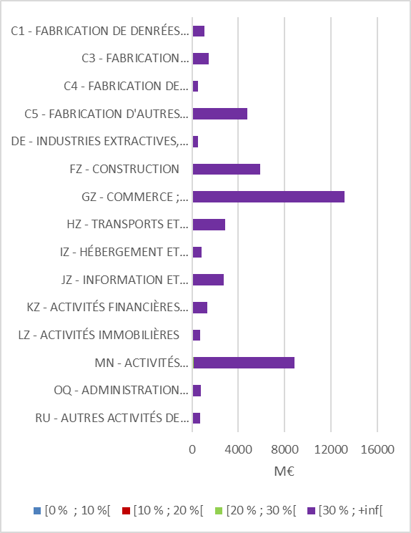
 | Trésorerie cumulée (octobre 2020 - mars 2021) Glissement annuel du CA T4 2020
 |  | Montant trésorerie en M€
 |  | [0 % ; 10 %[ | [10 % ; 20 %[ | [20 % ; 30 %[ | [30 % ; +inf[
 | RU - AUTRES ACTIVITÉS DE SERVICES | 1 | 2 | 2 | 622
 | OQ - ADMINISTRATION PUBLIQUE, ENSEIGNEMENT, SANTÉ HUMAINE ET ACTION SOCIALE | 7 | 6 | 15 | 647
 | MN - ACTIVITÉS SCIENTIFIQUES ET TECHNIQUES ; SERVICES ADMINISTRATIFS ET DE SOUTIEN | 17 | 32 | 66 | 7927
 | LZ - ACTIVITÉS IMMOBILIÈRES | 1 | 3 | 3 | 608
 | KZ - ACTIVITÉS FINANCIÈRES ET D'ASSURANCE | 4 | 8 | 12 | 1023
 | JZ - INFORMATION ET COMMUNICATION | 3 | 6 | 13 | 2446
 | IZ - HÉBERGEMENT ET RESTAURATION | 1 | 2 | 5 | 715
 | HZ - TRANSPORTS ET ENTREPOSAGE | 4 | 14 | 19 | 2665
 | GZ - COMMERCE ; RÉPARATION D'AUTOMOBILES ET DE MOTOCYCLES | 11 | 25 | 33 | 12008
 | FZ - CONSTRUCTION | 7 | 16 | 27 | 4957
 | DE - INDUSTRIES EXTRACTIVES, ENERGIE, EAU, GESTION DES DECHETS ET DEPOLLUTION | 1 | 3 | 4 | 431
 | C5 - FABRICATION D'AUTRES PRODUITS INDUSTRIELS | 3 | 14 | 15 | 4294
 | C4 - FABRICATION DE MATÉRIELS DE TRANSPORT | 0 | 2 | 1 | 425
 | C3 - FABRICATION D'EQUIPEMENTS ELECTRIQUES, ELECTRONIQUES, INFORMATIQUES ; FABRICATION DE MACHINES | 1 | 3 | 7 | 1313
 | C1 - FABRICATION DE DENRÉES ALIMENTAIRES, DE BOISSONS ET DE PRODUITS A BASE DE TABAC | 2 | 4 | 6 | 1001

Graphique 18
Graphique 18 - Part des aides (subvention et trésorerie) par tranche de variation de chiffre d’affaires (en glissement annuel)
Accueil
 | Subvention et trésorerie cumulées (mars 2020 - septembre 2020) Glissement annuel du CA T2 2020
 |  | % total aides
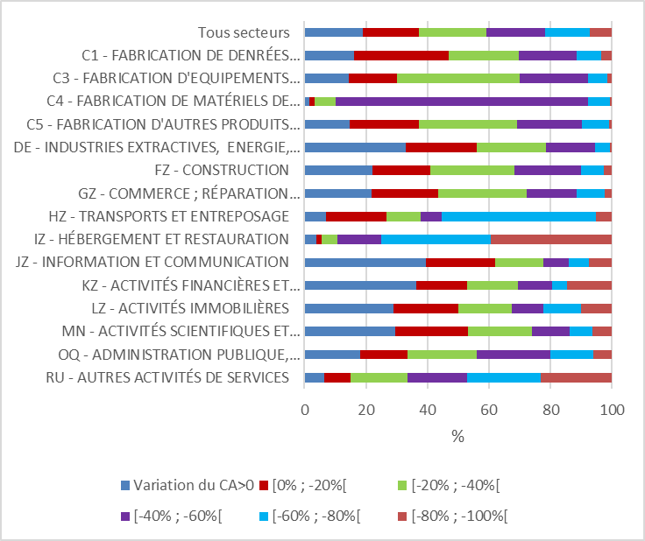
 |  | Variation du CA>0 | [0% ; -20%[ | [-20% ; -40%[ | [-40% ; -60%[ | [-60% ; -80%[ | [-80% ; -100%[
 | RU - AUTRES ACTIVITÉS DE SERVICES | 6.57 | 8.49 | 18.53 | 19.31 | 23.92 | 23.18
 | OQ - ADMINISTRATION PUBLIQUE, ENSEIGNEMENT, SANTÉ HUMAINE ET ACTION SOCIALE | 18 | 15.62 | 22.55 | 23.96 | 13.75 | 6.11
 | MN - ACTIVITÉS SCIENTIFIQUES ET TECHNIQUES ; SERVICES ADMINISTRATIFS ET DE SOUTIEN | 29.64 | 23.48 | 20.95 | 12.23 | 7.47 | 6.24
 | LZ - ACTIVITÉS IMMOBILIÈRES | 29.01 | 20.99 | 17.43 | 10.28 | 12.14 | 10.15
 | KZ - ACTIVITÉS FINANCIÈRES ET D'ASSURANCE | 36.46 | 16.49 | 16.42 | 11.06 | 4.86 | 14.72
 | JZ - INFORMATION ET COMMUNICATION | 39.62 | 22.51 | 15.67 | 8.2 | 6.55 | 7.44
 | IZ - HÉBERGEMENT ET RESTAURATION | 3.87 | 1.66 | 5.32 | 14.23 | 35.52 | 39.4
 | HZ - TRANSPORTS ET ENTREPOSAGE | 7.01 | 19.61 | 11.29 | 6.74 | 50.05 | 5.28
 | GZ - COMMERCE ; RÉPARATION D'AUTOMOBILES ET DE MOTOCYCLES | 21.77 | 21.81 | 28.77 | 16.24 | 9.14 | 2.27
 | FZ - CONSTRUCTION | 22.02 | 18.79 | 27.52 | 21.5 | 7.62 | 2.55
 | DE - INDUSTRIES EXTRACTIVES, ENERGIE, EAU, GESTION DES DECHETS ET DEPOLLUTION | 33.09 | 22.96 | 22.48 | 16.01 | 4.75 | 0.7
 | C5 - FABRICATION D'AUTRES PRODUITS INDUSTRIELS | 14.8 | 22.34 | 32.09 | 20.98 | 8.82 | 0.97
 | C4 - FABRICATION DE MATÉRIELS DE TRANSPORT | 1.68 | 1.66 | 6.73 | 82.06 | 7.33 | 0.54
 | C3 - FABRICATION D'EQUIPEMENTS ELECTRIQUES, ELECTRONIQUES, INFORMATIQUES ; FABRICATION DE MACHINES | 14.39 | 15.66 | 40 | 22.14 | 6.24 | 1.57
 | C1 - FABRICATION DE DENRÉES ALIMENTAIRES, DE BOISSONS ET DE PRODUITS A BASE DE TABAC | 16.1 | 30.9 | 22.76 | 18.83 | 8 | 3.41
 | Tous secteurs | 18.93 | 18.34 | 21.85 | 19.05 | 14.62 | 7.22

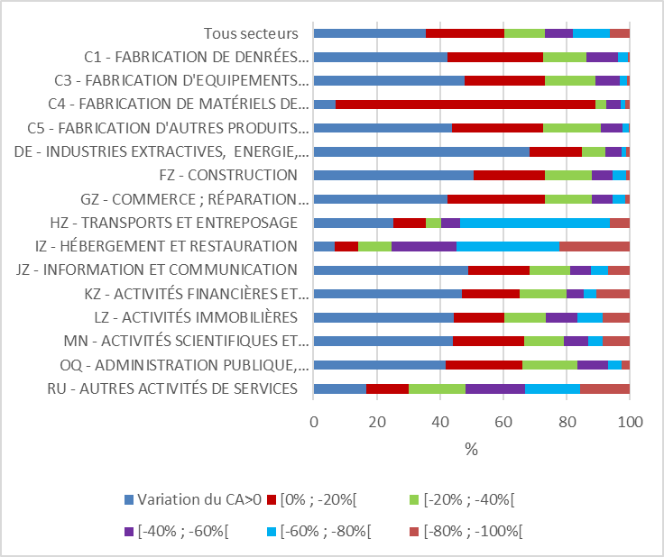
 | Subvention et trésorerie cumulées (octobre 2020 - mars 2021) Glissement annuel du CA T4 2020
 |  | % total aides
 |  | Variation du CA>0 | [0% ; -20%[ | [-20% ; -40%[ | [-40% ; -60%[ | [-60% ; -80%[ | [-80% ; -100%[
 | RU - AUTRES ACTIVITÉS DE SERVICES | 16.68 | 13.32 | 18.01 | 18.83 | 17.44 | 15.72
 | OQ - ADMINISTRATION PUBLIQUE, ENSEIGNEMENT, SANTÉ HUMAINE ET ACTION SOCIALE | 41.92 | 24.17 | 17.25 | 9.79 | 4.22 | 2.65
 | MN - ACTIVITÉS SCIENTIFIQUES ET TECHNIQUES ; SERVICES ADMINISTRATIFS ET DE SOUTIEN | 44.16 | 22.45 | 12.57 | 7.55 | 4.69 | 8.57
 | LZ - ACTIVITÉS IMMOBILIÈRES | 44.34 | 16.08 | 13.03 | 9.83 | 8.07 | 8.65
 | KZ - ACTIVITÉS FINANCIÈRES ET D'ASSURANCE | 47.02 | 18.13 | 14.81 | 5.48 | 3.98 | 10.58
 | JZ - INFORMATION ET COMMUNICATION | 49.02 | 19.39 | 12.77 | 6.45 | 5.36 | 7
 | IZ - HÉBERGEMENT ET RESTAURATION | 6.68 | 7.59 | 10.56 | 20.45 | 32.4 | 22.32
 | HZ - TRANSPORTS ET ENTREPOSAGE | 25.31 | 10.33 | 4.73 | 6.09 | 47.24 | 6.3
 | GZ - COMMERCE ; RÉPARATION D'AUTOMOBILES ET DE MOTOCYCLES | 42.29 | 30.77 | 15.03 | 6.35 | 4.09 | 1.48
 | FZ - CONSTRUCTION | 50.72 | 22.43 | 14.81 | 6.48 | 4.22 | 1.35
 | DE - INDUSTRIES EXTRACTIVES, ENERGIE, EAU, GESTION DES DECHETS ET DEPOLLUTION | 68.26 | 16.49 | 7.61 | 4.98 | 1.4 | 1.27
 | C5 - FABRICATION D'AUTRES PRODUITS INDUSTRIELS | 43.8 | 28.85 | 18.09 | 6.98 | 1.98 | 0.3
 | C4 - FABRICATION DE MATÉRIELS DE TRANSPORT | 6.88 | 82.36 | 3.23 | 4.51 | 1.4 | 1.62
 | C3 - FABRICATION D'EQUIPEMENTS ELECTRIQUES, ELECTRONIQUES, INFORMATIQUES ; FABRICATION DE MACHINES | 47.66 | 25.45 | 16.1 | 7.55 | 2.28 | 0.97
 | C1 - FABRICATION DE DENRÉES ALIMENTAIRES, DE BOISSONS ET DE PRODUITS A BASE DE TABAC | 42.5 | 30.13 | 13.7 | 9.81 | 3.24 | 0.62
 | Tous secteurs | 35.65 | 24.72 | 12.79 | 8.87 | 11.53 | 6.43

Graphique 19
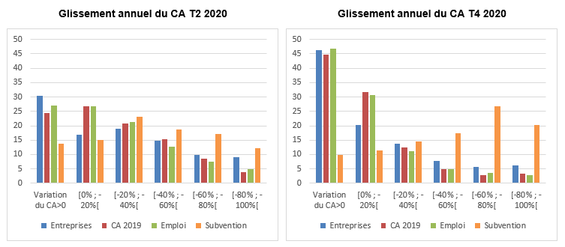
Graphique 19 - Nombre d’entreprises, chiffre d’affaires, emploi et montant des aides par tranche de variation du chiffre d’affaires, tous secteurs
Accueil
 | Glissement annuel du CA au T2 2020
 |  | Tous secteurs
 |  | Entreprises | CA 2019 | Emploi | Subvention
 | Variation du CA>0 | 30.4 | 24.43 | 26.98 | 13.8
 | [0% ; -20%[ | 16.85 | 26.88 | 26.83 | 15.08
 | [-20% ; -40%[ | 19.09 | 20.9 | 21.27 | 23.09
 | [-40% ; -60%[ | 14.82 | 15.33 | 12.7 | 18.63
 | [-60% ; -80%[ | 9.82 | 8.46 | 7.4 | 17.2
 | [-80% ; -100%[ | 9.02 | 4.01 | 4.83 | 12.2

 | Glissement annuel du CA au T4 2020
 |  | Tous secteurs
 |  | Entreprises | CA 2019 | Emploi | Subvention
 | Variation du CA>0 | 46.33 | 44.8 | 46.83 | 9.85
 | [0% ; -20%[ | 20.26 | 31.68 | 30.68 | 11.42
 | [-20% ; -40%[ | 13.73 | 12.41 | 11.2 | 14.43
 | [-40% ; -60%[ | 7.88 | 4.92 | 4.88 | 17.38
 | [-60% ; -80%[ | 5.59 | 2.85 | 3.57 | 26.72
 | [-80% ; -100%[ | 6.2 | 3.34 | 2.84 | 20.19

Graphique 20
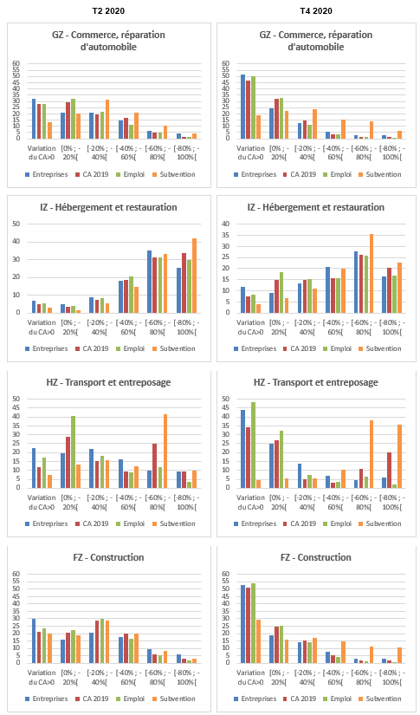
Graphique 20 - Nombre d’entreprises, chiffre d’affaires, emploi et montant des aides par tranche de variation du chiffre d’affaires
Accueil
 | Glissement annuel du CA au T2 2020
 |  | FZ - CONSTRUCTION |  |  |  | GZ - COMMERCE ; RÉPARATION D'AUTOMOBILES ET DE MOTOCYCLES |  |  |  | HZ - TRANSPORTS ET ENTREPOSAGE |  |  |  | IZ - HÉBERGEMENT ET RESTAURATION
 |  | Entreprises | CA 2019 | Emploi | Subvention | Entreprises | CA 2019 | Emploi | Subvention | Entreprises | CA 2019 | Emploi | Subvention | Entreprises | CA 2019 | Emploi | Subvention
 | Variation du CA>0 | 30.06 | 21.09 | 23.71 | 20.14 | 32.03 | 27.78 | 27.9 | 13.04 | 22.72 | 12.08 | 17.23 | 7.4 | 6.81 | 4.81 | 5.49 | 2.89
 | [0% ; -20%[ | 16.18 | 20.71 | 22.52 | 19.1 | 21.29 | 29.6 | 32.44 | 20.12 | 19.73 | 28.94 | 40.53 | 13.45 | 5.06 | 3.76 | 4.14 | 1.57
 | [-20% ; -40%[ | 20.71 | 28.91 | 29.85 | 28.99 | 21.29 | 19.35 | 21.88 | 31.45 | 22.12 | 15.09 | 18.12 | 15.7 | 8.7 | 7.46 | 8.58 | 5.73
 | [-40% ; -60%[ | 17.56 | 20.07 | 16.57 | 20.16 | 14.59 | 16.99 | 11.52 | 20.72 | 16.39 | 9.53 | 9.08 | 12.14 | 18.35 | 18.55 | 20.48 | 14.71
 | [-60% ; -80%[ | 9.46 | 6.24 | 5.58 | 8.35 | 6.23 | 4.7 | 4.89 | 10.65 | 9.79 | 24.99 | 11.64 | 41.36 | 35.36 | 31.53 | 31.49 | 33.06
 | [-80% ; -100%[ | 6.03 | 2.97 | 1.76 | 3.26 | 4.57 | 1.58 | 1.37 | 4.02 | 9.25 | 9.38 | 3.4 | 9.94 | 25.72 | 33.89 | 29.82 | 42.03

 | Glissement annuel du CA au T4 2020
 |  | FZ - CONSTRUCTION |  |  |  | GZ - COMMERCE ; RÉPARATION D'AUTOMOBILES ET DE MOTOCYCLES |  |  |  | HZ - TRANSPORTS ET ENTREPOSAGE |  |  |  | IZ - HÉBERGEMENT ET RESTAURATION
 |  | Entreprises | CA 2019 | Emploi | Subvention | Entreprises | CA 2019 | Emploi | Subvention | Entreprises | CA 2019 | Emploi | Subvention | Entreprises | CA 2019 | Emploi | Subvention
 | Variation du CA>0 | 52.76 | 50.93 | 53.95 | 29.69 | 51.33 | 46.62 | 50.14 | 18.64 | 44.06 | 34.01 | 48.22 | 4.69 | 11.93 | 7.67 | 8.12 | 3.94
 | [0% ; -20%[ | 18.7 | 24.65 | 25.49 | 15.92 | 24.57 | 32.19 | 32.86 | 22.26 | 24.77 | 26.76 | 32.43 | 5.62 | 9.23 | 15.08 | 18.37 | 6.88
 | [-20% ; -40%[ | 14.28 | 15.11 | 13.94 | 17.28 | 12.85 | 14.91 | 11.4 | 23.4 | 13.57 | 5.06 | 7.34 | 5.58 | 13.47 | 14.95 | 15.19 | 11.22
 | [-40% ; -60%[ | 7.58 | 5.49 | 4.41 | 14.9 | 5.44 | 3.82 | 3.28 | 15.4 | 7.08 | 2.94 | 3.49 | 10.47 | 20.94 | 15.89 | 15.53 | 19.96
 | [-60% ; -80%[ | 3.32 | 2.15 | 1.38 | 11.34 | 2.66 | 1.33 | 1.34 | 14.16 | 4.7 | 10.93 | 6.35 | 37.98 | 27.78 | 26.05 | 26.02 | 35.47
 | [-80% ; -100%[ | 3.36 | 1.66 | 0.83 | 10.86 | 3.15 | 1.13 | 0.98 | 6.14 | 5.81 | 20.3 | 2.17 | 35.66 | 16.66 | 20.37 | 16.78 | 22.54

Graphique A1
 | EBE avec dispositifs | Part compensée AP | Part compensée FS | EBE sans dispositif | Correction bascule CICE
Agriculture | 2.444 | -0.092203908543 | -0.137586919 | 2.2142091725 | 0.0703
Energie, eau, déchets | -1.698 | -0.54577425282 | -0.043639783 | -2.2874140358 | 0.2294
Industries agro-alimentaires | -0.519 | -1.4275683399 | -0.005075111 | -1.9516434509 | 0.3552
Biens d'équipement | -1.484 | -0.10745810249 | -0.001809637 | -1.5932677395 | 0.23865
Matériels de transport | -5.474 | -3.2318718809 | -0.157353737 | -8.8632256179 | 0.221075
Autres branches industrielles | -5.566 | -0.074950033014 | -0.010747075 | -5.651697108 | 0.8658
Construction | -9.3 | -3.6501761834 | -0.580069869 | -13.530246052 | 0.850075
Commerce | -3.698 | -4.3253436693 | -0.875956812 | -8.8993004813 | 1.751025
Transport | -6.827 | -3.9173600419 | -0.46156892 | -11.205928962 | 0.868575
Hébergement-restauration | -4.799 | -6.8725549025 | -0.799760414 | -12.471315317 | 0.5291
Information-communication | -0.176 | -0.97973972332 | -0.126994132 | -1.2827338553 | 0.39775
Services financiers | -3.883 | -0.94838612935 | -0.041701325 | -4.8730874544 | 0.505975
Services immobiliers | -2.366 | -0.81572853512 | -0.117536796 | -3.2992653311 | 0.091575
Services aux entreprises | -2.031 | -0.83954224642 | -0.717292071 | -3.5878343174 | 1.664075
Services aux ménages | 1.327 | -3.1423691999 | -0.760074038 | -2.5754432379 | 0.197025
Graphique A1 : Contribution des dispositifs de soutien à la variation de l’EBE lors de la première vague (en % et en Md€)
Accueil
Impacts des dispositifs Vague 1
 | Agriculture | Energie, eau, déchets | Industries agro-alimentaires | Biens d'équipement | Matériels de transport | Autres branches industrielles | Construction | Commerce | Transport | Hébergement-restauration | Information-communication | Services financiers | Services immobiliers | Services aux entreprises | Services non marchands | Services aux ménages
 | B1_AZ | B1_DE | B1_C1 | B1_C3 | B1_C4 | B1_C5 | B1_FZ | B1_GZ | B1_HZ | B1_IZ | B1_JZ | B1_KZ | B1_LZ | B1_MN | B1_OQ | B1_RU | Total Marchand
EBE avec dispositifs | 16.0% | -10.1% | -5.6% | -24.4% | -66.1% | -25.5% | -39.7% | -9.6% | -38.5% | -41.4% | -0.7% | -41.1% | -2.0% | -4.3% | -1.7% | 14.3% | -12.1%
Part compensée AP | -0.6% | -3.2% | -15.4% | -1.8% | -39.0% | -0.3% | -15.6% | -11.3% | -22.1% | -59.3% | -4.1% | -10.0% | -0.7% | -1.8% | -1.8% | -33.8% | -8.2%
Part compensée FS | -0.9% | -0.3% | -0.1% | 0.0% | -1.9% | 0.0% | -2.5% | -2.3% | -2.6% | -6.9% | -0.5% | -0.4% | -0.1% | -1.5% | -1.3% | -8.2% | -1.5%
EBE sans dispositif | 14.5% | -13.6% | -21.1% | -26.1% | -107.0% | -25.9% | -57.8% | -23.2% | -63.2% | -107.7% | -5.4% | -51.6% | -2.8% | -7.6% | -4.8% | -27.7% | -21.9%
Correction bascule CICE | 0.5% | 1.4% | 3.8% | 3.9% | 2.7% | 4.0% | 3.6% | 4.6% | 4.9% | 4.6% | 1.7% | 5.4% | 0.1% | 3.5% | 0.7% | 2.1% | 2.5%

Impact des dispositifs en Md€ (première vague)
 | Agriculture | Energie, eau, déchets | Industries agro-alimentaires | Biens d'équipement | Matériels de transport | Autres branches industrielles | Construction | Commerce | Transport | Hébergement-restauration | Information-communication | Services financiers | Services immobiliers | Services aux entreprises | Services non marchands | Services aux ménages
 | B1_AZ | B1_DE | B1_C1 | B1_C3 | B1_C4 | B1_C5 | B1_FZ | B1_GZ | B1_HZ | B1_IZ | B1_JZ | B1_KZ | B1_LZ | B1_MN | B1_OQ | B1_RU | Total Marchand
EBE avec dispositifs | 2.44 | -1.70 | -0.52 | -1.48 | -5.47 | -5.57 | -9.30 | -3.70 | -6.83 | -4.80 | -0.18 | -3.88 | -2.37 | -2.03 | -0.96 | 1.33 | -45.47
Part compensée AP | -0.09 | -0.55 | -1.43 | -0.11 | -3.23 | -0.07 | -3.65 | -4.33 | -3.92 | -6.87 | -0.98 | -0.95 | -0.82 | -0.84 | -0.98 | -3.14 | -30.97
Part compensée FS | -0.14 | -0.04 | -0.01 | -0.00 | -0.16 | -0.01 | -0.58 | -0.88 | -0.46 | -0.80 | -0.13 | -0.04 | -0.12 | -0.72 | -0.70 | -0.76 | -5.66
EBE sans dispositif | 2.21 | -2.29 | -1.95 | -1.59 | -8.86 | -5.65 | -13.53 | -8.90 | -11.21 | -12.47 | -1.28 | -4.87 | -3.30 | -3.59 | -2.64 | -2.58 | -82.10
Correction bascule CICE | 0.07 | 0.23 | 0.36 | 0.24 | 0.22 | 0.87 | 0.85 | 1.75 | 0.87 | 0.53 | 0.40 | 0.51 | 0.09 | 1.66 | 0.41 | 0.20 | 9.25

 | EBE avec dispositifs | Part compensée AP | Part compensée FS | EBE sans dispositif | Correction bascule CICE
Agriculture | 0.16024127983 | -0.0060453651025 | -0.009020909979 | 0.14517500475 | 0.0046092315762
Energie, eau, déchets | -0.10085531005 | -0.032417097459 | -0.0025920517344 | -0.13586445924 | 0.013625564267
Industries agro-alimentaires | -0.056047516199 | -0.1541650475 | -0.00054806814255 | -0.21076063184 | 0.038358531317
Biens d'équipement | -0.24355818152 | -0.017636320777 | -0.00029700262596 | -0.26149150492 | 0.039167897587
Matériels de transport | -0.66071213036 | -0.39008713107 | -0.018992605552 | -1.069791867 | 0.026683765842
Autres branches industrielles | -0.25481847732 | -0.0034313067351 | -0.00049201460422 | -0.25874179865 | 0.039637412443
Construction | -0.39706259073 | -0.15584391527 | -0.024766026343 | -0.57767253234 | 0.036293869012
Commerce | -0.096304591265 | -0.11264209144 | -0.022811969374 | -0.23175865208 | 0.045600796896
Transport | -0.38494502396 | -0.22088300208 | -0.026025876515 | -0.63185390256 | 0.048975190302
Hébergement-restauration | -0.41427831492 | -0.5932799467 | -0.069040090988 | -1.0765983526 | 0.045675069061
Information-communication | -0.0073735807952 | -0.041046534137 | -0.0053204630274 | -0.05374057796 | 0.016663873644
Services financiers | -0.41076906802 | -0.10032647089 | -0.0044114381678 | -0.51550697708 | 0.053525335872
Services immobiliers | -0.020204953032 | -0.006966084843 | -0.001003730111 | -0.028174767986 | 0.00078202391119
Services aux entreprises | -0.043303057439 | -0.017899924234 | -0.015293421837 | -0.07649640351 | 0.035479830284
Services aux ménages | 0.14259617451 | -0.33767130882 | -0.081675697185 | -0.2767508315 | 0.021171824629

Graphique A2
Graphique A2 : Contribution des dispositifs de soutien à la variation de l’EBE lors de la deuxième vague
Accueil

Impacts des dispositifs Vague 2
 | B1_AZ | B1_DE | B1_C1 | B1_C3 | B1_C4 | B1_C5 | B1_FZ | B1_GZ | B1_HZ | B1_IZ | B1_JZ | B1_KZ | B1_LZ | B1_MN | B1_OQ | B1_RU | Total Marchand
EBE avec dispositifs | 12.6% | 7.9% | 2.7% | 1.3% | -41.5% | 1.8% | -22.8% | 9.5% | -19.7% | -18.9% | 14.6% | -20.0% | 1.4% | -1.8% | 11.6% | 29.5% | -0.7%
Part compensée AP | -0.2% | -1.2% | -2.6% | -0.4% | -7.2% | 0.0% | -1.0% | -3.8% | -9.4% | -65.9% | -1.3% | -2.7% | -0.3% | -0.6% | -0.3% | -26.2% | -4.2%
Part compensée FS | -2.8% | -0.7% | -0.1% | 0.0% | -2.3% | 0.0% | -1.2% | -5.4% | -6.4% | -66.3% | -1.4% | -0.9% | -0.2% | -3.3% | -1.0% | -19.7% | -4.7%
EBE sans dispositif | 9.6% | 6.0% | 0.0% | 0.9% | -51.1% | 1.7% | -25.0% | 0.3% | -35.5% | -151.1% | 11.9% | -23.6% | 0.9% | -5.7% | 10.3% | -16.3% | -9.6%
Correction bascule CICE | 0.5% | 1.4% | 3.8% | 3.9% | 2.7% | 4.0% | 3.6% | 4.6% | 4.9% | 4.6% | 1.7% | 5.4% | 0.1% | 3.5% | 0.7% | 2.1% | 2.5%
Impact des dispositifs en Md€ (deuxième vague)
 | Agriculture | Energie, eau, déchets | Industries agro-alimentaires | Biens d'équipement | Matériels de transport | Autres branches industrielles | Construction | Commerce | Transport | Hébergement-restauration | Information-communication | Services financiers | Services immobiliers | Services aux entreprises | Services non marchands | Services aux ménages
 | B1_AZ | B1_DE | B1_C1 | B1_C3 | B1_C4 | B1_C5 | B1_FZ | B1_GZ | B1_HZ | B1_IZ | B1_JZ | B1_KZ | B1_LZ | B1_MN | B1_OQ | B1_RU | Total Marchand
EBE avec dispositifs | 1.92 | 1.34 | 0.25 | 0.08 | -3.44 | 0.39 | -5.34 | 3.65 | -3.50 | -2.19 | 3.48 | -1.89 | 1.66 | -0.86 | 6.42 | 2.74 | -2.68
Part compensée AP | -0.03 | -0.20 | -0.24 | -0.02 | -0.60 | -0.01 | -0.24 | -1.45 | -1.67 | -7.63 | -0.30 | -0.26 | -0.35 | -0.26 | -0.17 | -2.43 | -15.69
Part compensée FS | -0.43 | -0.13 | -0.01 | -0.00 | -0.19 | -0.01 | -0.29 | -2.09 | -1.14 | -7.68 | -0.35 | -0.08 | -0.25 | -1.53 | -0.55 | -1.83 | -17.66
EBE sans dispositif | 1.46 | 1.01 | 0.00 | 0.06 | -4.23 | 0.37 | -5.86 | 0.10 | -6.30 | -17.51 | 2.84 | -2.23 | 1.06 | -2.66 | 5.70 | -1.52 | -36.03
Correction bascule CICE | 0.07 | 0.23 | 0.36 | 0.24 | 0.22 | 0.87 | 0.85 | 1.75 | 0.87 | 0.53 | 0.40 | 0.51 | 0.09 | 1.66 | 0.41 | 0.20 | 9.25

 | EBE avec dispositifs | Part compensée AP | Part compensée FS | EBE sans dispositif | Correction bascule CICE
Agriculture | 0.14312877 | -0.0040085584199 | -0.018645816975 | 0.1204743946 | 0.0046092315762
Energie, eau, déchets | -0.010691375624 | -0.022241718008 | -0.0050361934545 | -0.037969287086 | 0.013625564267
Industries agro-alimentaires | -0.014524838013 | -0.089908915304 | -0.00081317354212 | -0.10524692686 | 0.038358531317
Biens d'équipement | -0.11513211882 | -0.010745587829 | -0.00029034490399 | -0.12616805156 | 0.039167897587
Matériels de transport | -0.53796016898 | -0.23114870657 | -0.021145494387 | -0.79025436994 | 0.026683765842
Autres branches industrielles | -0.11850478414 | -0.0018565814041 | -0.00045433569107 | -0.12081570124 | 0.039637412443
Construction | -0.31248398941 | -0.082980736817 | -0.018569131244 | -0.41403385747 | 0.036293869012
Commerce | -0.00067710096617 | -0.075212527146 | -0.038625878682 | -0.11451550679 | 0.045600796896
Transport | -0.29103467719 | -0.15748082101 | -0.045084756844 | -0.49360025504 | 0.048975190302
Hébergement-restauration | -0.30175241713 | -0.62590325412 | -0.36621694486 | -1.2938726161 | 0.045675069061
Information-communication | 0.069232058318 | -0.026800060149 | -0.0098911543634 | 0.032540843806 | 0.016663873644
Services financiers | -0.30545858458 | -0.06376853527 | -0.006646857029 | -0.37587397688 | 0.053525335872
Services immobiliers | -0.0030273270709 | -0.0049906539261 | -0.0015612464097 | -0.0095792274066 | 0.00078202391119
Services aux entreprises | -0.030851562833 | -0.011763617205 | -0.023969877145 | -0.066585057183 | 0.035479830284
Services aux ménages | 0.21872985171 | -0.29960963233 | -0.13917121104 | -0.22005099167 | 0.021171824629

 | EBE avec dispositifs | Part compensée AP | Part compensée FS | EBE sans dispositif | Correction bascule CICE
Agriculture | 0.14312877 | -0.0040085584199 | -0.018645816975 | 0.1204743946 | 0.0046092315762
Energie, eau, déchets | -0.010691375624 | -0.022241718008 | -0.0050361934545 | -0.037969287086 | 0.013625564267
Industries agro-alimentaires | -0.014524838013 | -0.089908915304 | -0.00081317354212 | -0.10524692686 | 0.038358531317
Biens d'équipement | -0.11513211882 | -0.010745587829 | -0.00029034490399 | -0.12616805156 | 0.039167897587
Matériels de transport | -0.53796016898 | -0.23114870657 | -0.021145494387 | -0.79025436994 | 0.026683765842
Autres branches industrielles | -0.11850478414 | -0.0018565814041 | -0.00045433569107 | -0.12081570124 | 0.039637412443
Construction | -0.31248398941 | -0.082980736817 | -0.018569131244 | -0.41403385747 | 0.036293869012
Commerce | -0.00067710096617 | -0.075212527146 | -0.038625878682 | -0.11451550679 | 0.045600796896
Transport | -0.29103467719 | -0.15748082101 | -0.045084756844 | -0.49360025504 | 0.048975190302
Hébergement-restauration | -0.30175241713 | -0.62590325412 | -0.36621694486 | -1.2938726161 | 0.045675069061
Information-communication | 0.069232058318 | -0.026800060149 | -0.0098911543634 | 0.032540843806 | 0.016663873644
Services financiers | -0.30545858458 | -0.06376853527 | -0.006646857029 | -0.37587397688 | 0.053525335872
Services immobiliers | -0.0030273270709 | -0.0049906539261 | -0.0015612464097 | -0.0095792274066 | 0.00078202391119
Services aux entreprises | -0.030851562833 | -0.011763617205 | -0.023969877145 | -0.066585057183 | 0.035479830284
Services aux ménages | 0.21872985171 | -0.29960963233 | -0.13917121104 | -0.22005099167 | 0.021171824629

 | EBE avec dispositifs | Part compensée AP | Part compensée FS | EBE sans dispositif | Correction bascule CICE
Agriculture | 4.366 | -0.12227706604 | -0.568772001 | 3.674950933 | 0.1406
Energie, eau, déchets | -0.36 | -0.74892312876 | -0.169578706 | -1.2785018348 | 0.4588
Industries agro-alimentaires | -0.269 | -1.6651131114 | -0.015059974 | -1.9491730854 | 0.7104
Biens d'équipement | -1.403 | -0.13094573329 | -0.003538143 | -1.5374838763 | 0.4773
Matériels de transport | -8.914 | -3.8301340679 | -0.350380842 | -13.09451491 | 0.44215
Autres branches industrielles | -5.177 | -0.081106615221 | -0.019848109 | -5.2779547242 | 1.7316
Construction | -14.638 | -3.8871496354 | -0.869852384 | -19.395002019 | 1.70015
Commerce | -0.052 | -5.7761716598 | -2.966390231 | -8.7945618908 | 3.50205
Transport | -10.323 | -5.5858447211 | -1.5991563253 | -17.508001046 | 1.73715
Hébergement-restauration | -6.991 | -14.500926591 | -8.4845141785 | -29.97644077 | 1.0582
Information-communication | 3.305 | -1.2793812714 | -0.472183927 | 1.5534348016 | 0.7955
Services financiers | -5.775 | -1.2056079278 | -0.12566547899 | -7.1062734068 | 1.01195
Services immobiliers | -0.709 | -1.1688111495 | -0.36564390915 | -2.2434550586 | 0.18315
Services aux entreprises | -2.894 | -1.1034743483 | -2.2484703557 | -6.245944704 | 3.32815
Services aux ménages | 4.071 | -5.576334477 | -2.5902545799 | -4.0955890569 | 0.39405
 | EBE avec dispositifs | Part compensée AP | Part compensée FS | EBE sans dispositif | Correction bascule CICE
Agriculture | 4.366 | -0.12227706604 | -0.568772001 | 3.674950933 | 0.1406
Energie, eau, déchets | -0.36 | -0.74892312876 | -0.169578706 | -1.2785018348 | 0.4588
Industries agro-alimentaires | -0.269 | -1.6651131114 | -0.015059974 | -1.9491730854 | 0.7104
Biens d'équipement | -1.403 | -0.13094573329 | -0.003538143 | -1.5374838763 | 0.4773
Matériels de transport | -8.914 | -3.8301340679 | -0.350380842 | -13.09451491 | 0.44215
Autres branches industrielles | -5.177 | -0.081106615221 | -0.019848109 | -5.2779547242 | 1.7316
Construction | -14.638 | -3.8871496354 | -0.869852384 | -19.395002019 | 1.70015
Commerce | -0.052 | -5.7761716598 | -2.966390231 | -8.7945618908 | 3.50205
Transport | -10.323 | -5.5858447211 | -1.5991563253 | -17.508001046 | 1.73715
Hébergement-restauration | -6.991 | -14.500926591 | -8.4845141785 | -29.97644077 | 1.0582
Information-communication | 3.305 | -1.2793812714 | -0.472183927 | 1.5534348016 | 0.7955
Services financiers | -5.775 | -1.2056079278 | -0.12566547899 | -7.1062734068 | 1.01195
Services immobiliers | -0.709 | -1.1688111495 | -0.36564390915 | -2.2434550586 | 0.18315
Services aux entreprises | -2.894 | -1.1034743483 | -2.2484703557 | -6.245944704 | 3.32815
Services aux ménages | 4.071 | -5.576334477 | -2.5902545799 | -4.0955890569 | 0.39405

